Куда встаёт блок
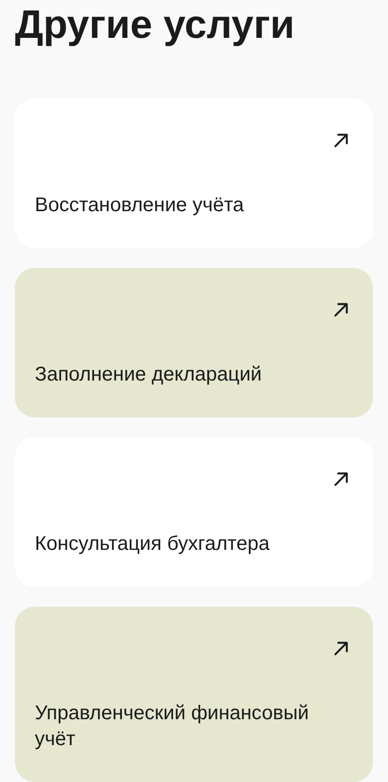
Блок «Другие услуги» на страницах услуг

КУДА ИМЕННО ВСТАЁТ
Блок ставится непосредственно перед секцией manager-callback — это форма обратного звонка и подвал. Правило одно для всех 29 страниц, исключений нет.
Почему здесь: человек дочитал страницу, предложение он уже видел. Дальше у него два сценария — оставить заявку или посмотреть соседнюю услугу. Блок не перехватывает внимание до оффера и не отодвигает форму так далеко, чтобы её перестали замечать.

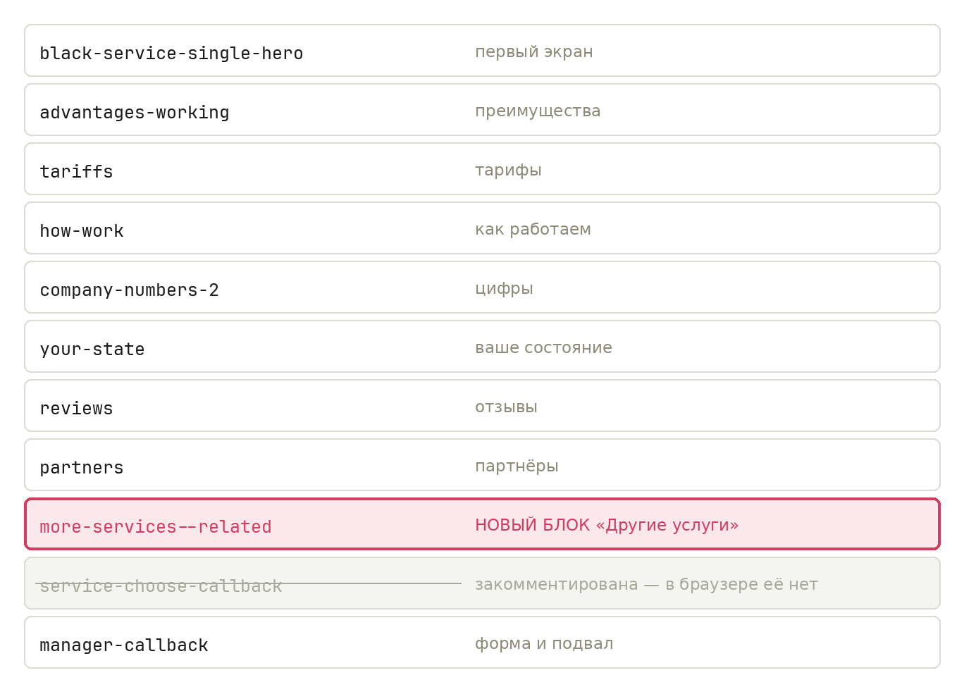

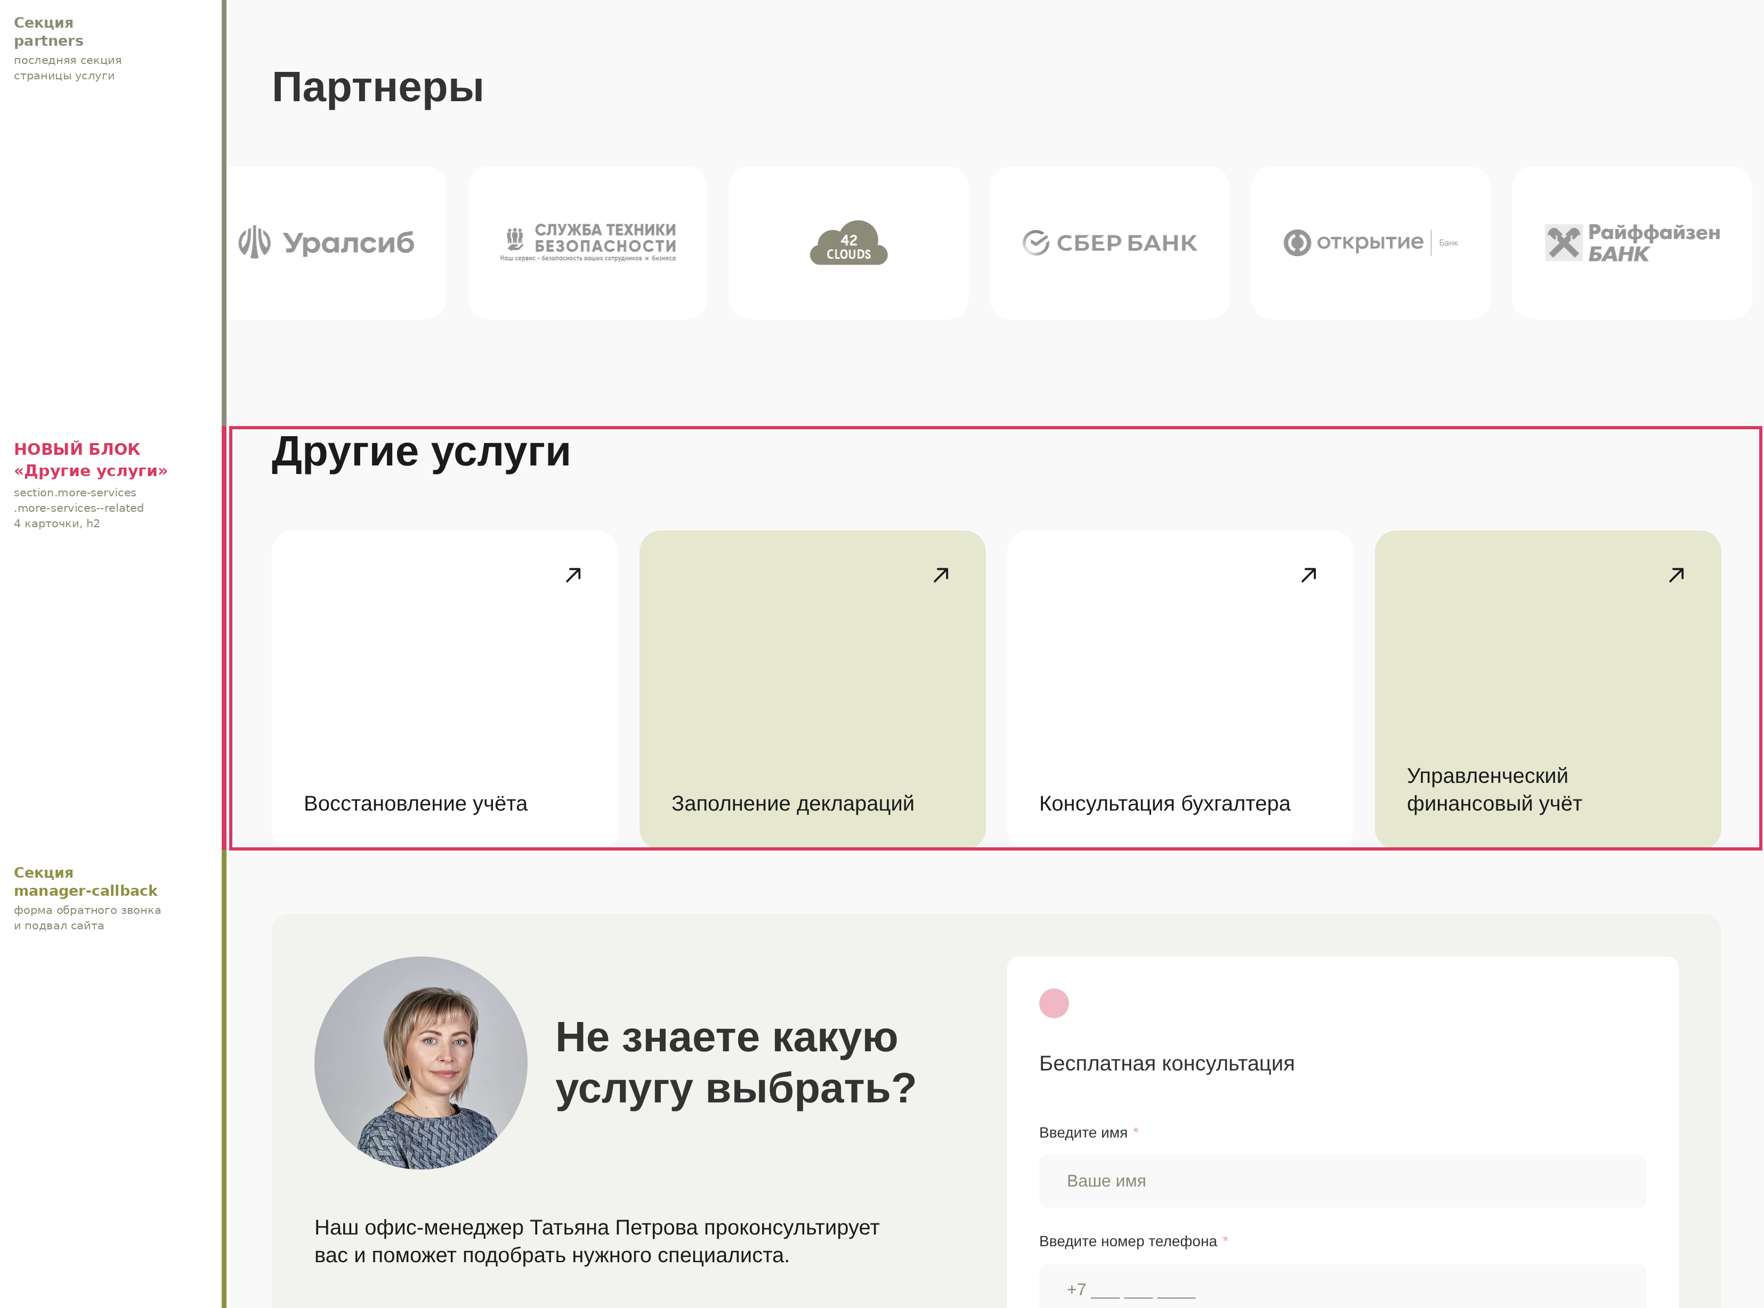

Мобильная версия (390px)

